散布物セット
【課題】
 | ・散布物セット（液剤）の複数の散布物がある場合、個々の散布量が設定できない
 | ・散布物（粒剤）の「薬剤原液量」は表現が妥当ではない

現行
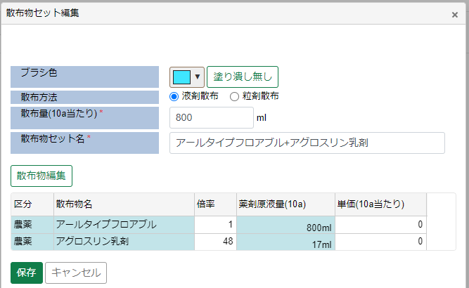
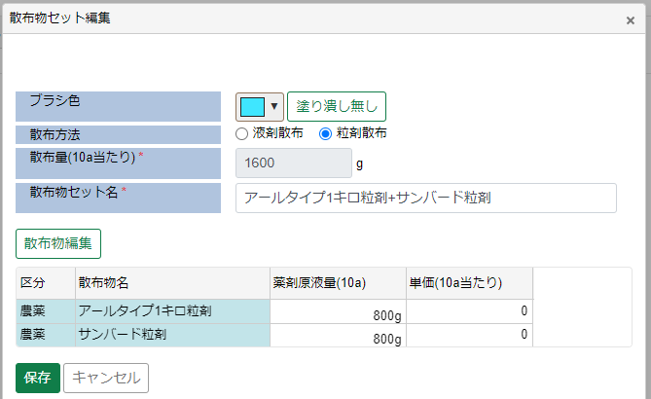

改善案

液剤、粒剤ともに散布量の合計を自動計算（入力不可）

 |  | 液剤散布の場合 |  |  |  |  |  |  | 粒剤散布の場合

薬剤原液量を散布量に変更
 |  |  | 10a当たりの散布量と単価を入力してください。 |  |  |  |  |  |  | 10a当たりの散布量と単価を入力してください。

 |  |  | 区分 | 散布物名 | 散布量(ml)* | 単価 | 希釈倍率* | 薬量(ml) |  | 区分 | 散布物名 | 散布量(g)* | 単価
 |  |  | 農薬 | アールタイプフロアブル | 40 | 100 | 1 | 40 |  | 農薬 | アールタイプ1キロ粒剤 | 40 | 100
 |  |  | 農薬 | アグロスリン乳剤 | 960 | 200 | 48 | 20 |  | 農薬 | アグロスリン乳剤 | 960 | 200
散布量：希釈後の液量を入力（必須入力）
値が変更されると薬量も再計算される
単価：散布物の単価を入力（任意入力）
希釈倍率：初期値は散布物マスタ値（必須入力） 値が変更されると薬量も再計算される
薬量：散布量と希釈倍率から自動計算（入力不可）
小数点以下切り上げ

ほ場
【課題】
 | ・散布実績が未散布でも日報提出（完了）できてしまうため、AN側に散布ほ場、散布物なしのデータが連携されてしまう。（AN側ではほ場は必須）

現行
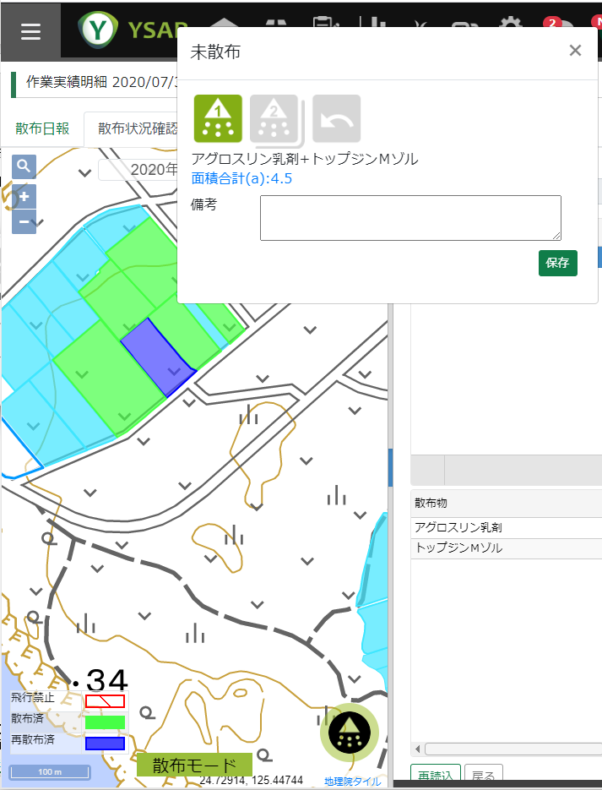
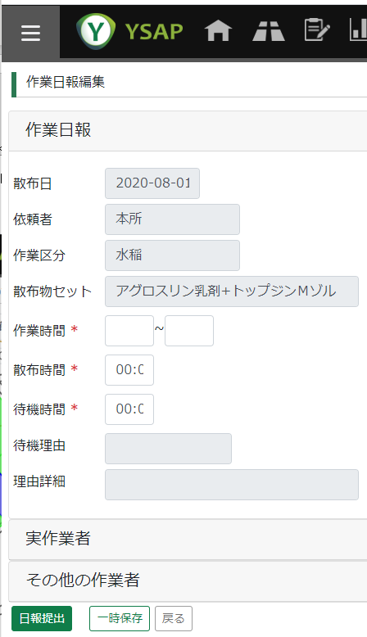

改善案
 | ①AN連携するほ場を作業計画のほ場に変更する（計画ベースであるため、実際に散布していないほ場もAN連携されてしまう）
 | ②日報提出時に作業計画のいずれかのほ場が未散布でないかチェックし、散布済、再散布済のほ場がない場合、日報提出不可とする
 | ③作業計画の作業区分ごとに未散布チェックフラグを設け、未散布チェックフラグがONの作業計画は散布済、再散布済のほ場がない場合、日報提出不可とする

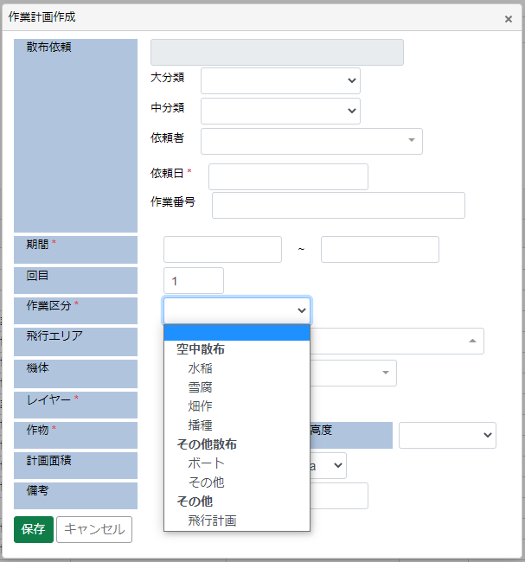

運用例
・作業区分マスタ（メンテ画面なし）の未散布チェックに「水稲」「雪腐」「畑作」「播種」はONを設定する
（ONにした作業区分の計画では散布済、再散布済のほ場がないと日報提出不可となり、AN連データには必ずほ場が設定される）

